2020_12_data
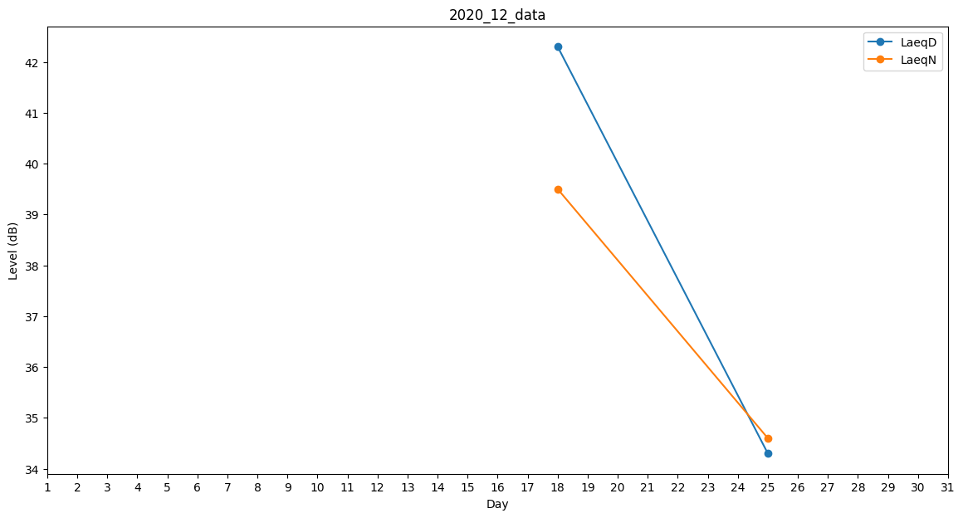
Day | LaeqD | LaeqN
1 | 35.4 | 0
2 | 0 | 0
3 | 0 | 0
4 | 0 | 0
5 | 0 | 0
6 | 0 | 0
7 | 0 | 0
8 | 0 | 0
9 | 0 | 0
10 | 0 | 0
11 | 0 | 0
12 | 0 | 0
13 | 0 | 0
14 | 0 | 0
15 | 0 | 0
16 | 0 | 35.4
17 | 36.6 | 0
18 | 42.3 | 39.5
19 | 39.6 | 0
20 | 0 | 0
21 | 0 | 0
22 | 0 | 0
23 | 31.5 | 0
24 | 39.9 | 0
25 | 34.3 | 34.6
26 | 40.2 | 0
27 | 0 | 0
28 | 0 | 0
29 | 32.1 | 0
30 | 36.6 | 0
31 | 0 | 39.6

